Recovery Factor Calculation
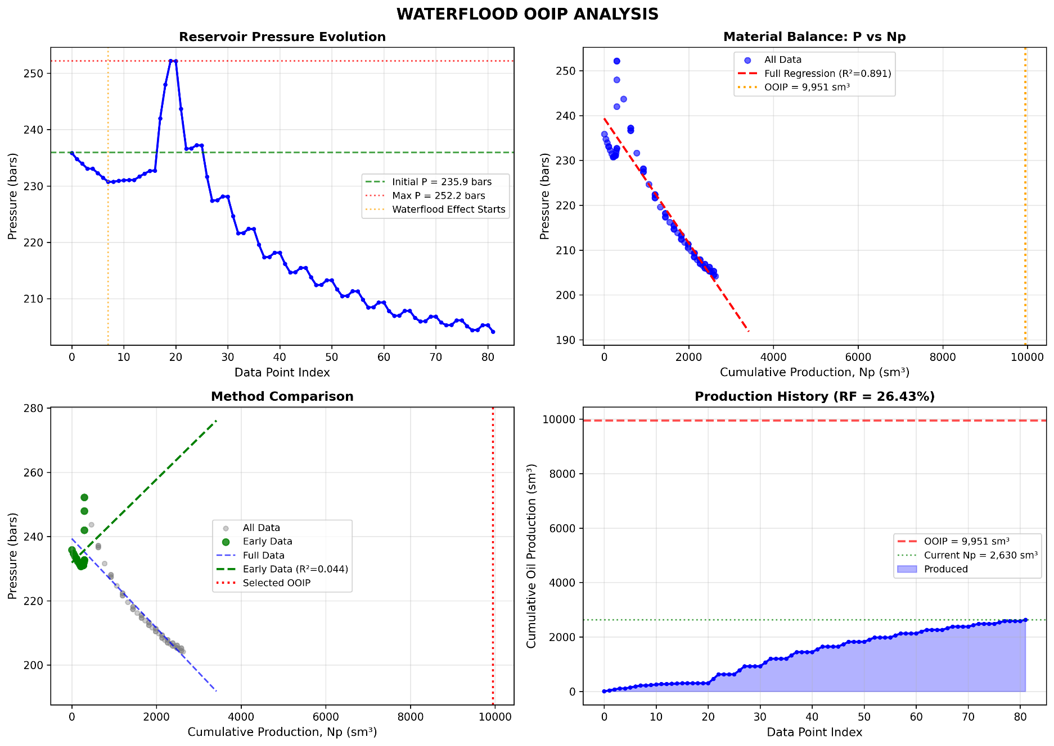
Waterflood Recovery Factor Analysis

Parameter | Value
Initial Reservoir Pressure (bars) | 235.93
Final Reservoir Pressure (bars) | 204.17
Cumulative Oil Production - Np (sm3) | 2,629.63

Assumptions (Input Required)
Original Oil In Place - OOIP - N (sm3) | 9,951

Recovery Factor - RF (%) | 26.43
Recovery Factor - RF (decimal) | 0.2643

Notes:
• Update the OOIP value (blue cell) with your actual reservoir data
• RF = Np / N where Np = Cumulative Oil Production, N = OOIP
• Current Np from data: 2,629,625.95 sm³

